Info
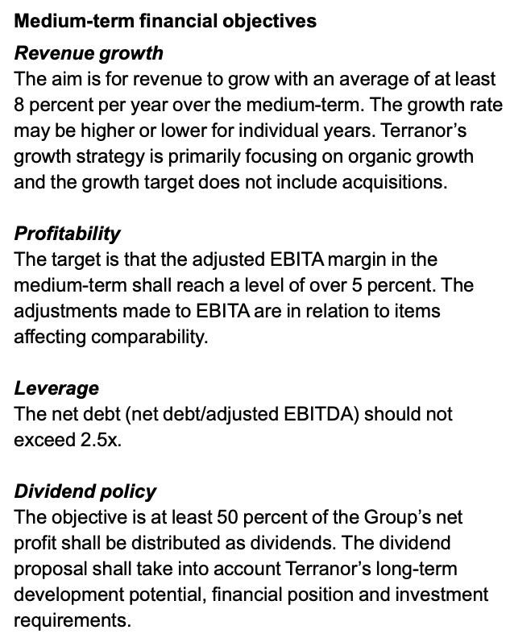
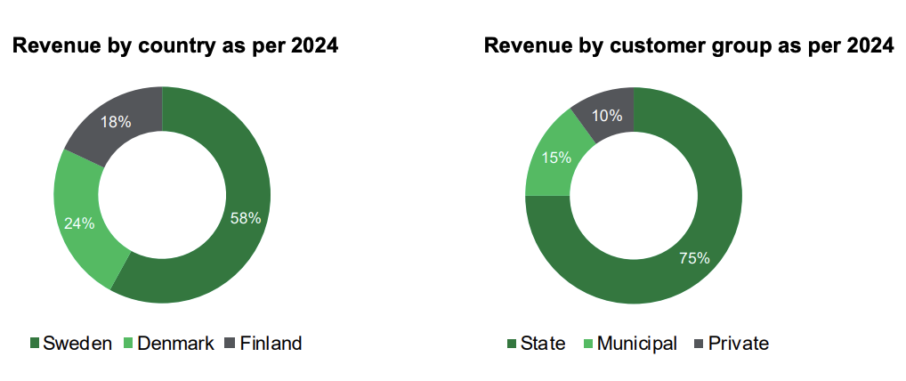

Press releases:
08.04.26: Terranor vinner drifts. Og vedlikeholdskontrakt i Västby verdt 272 mill. Kontrakten løper fra 1.sep 26 til 31. aug 30
26.03.26: Mutares selger aksjer for 45 mill, eier nå under 50%
25.03.26: Terranor vinner dritfts- og vedlikeholdskontrakt i Finland verdt 83 mill. Kontrakten løper fra1.oktober 2026 til 1.oktober 2031
07.03.26: Terranor vinner dritfts- og vedlikeholdskontrakt i Malmö verdt 227 mill. Kontrakten løper fra 1.september 2026 til 31.august 2030
24.02.26: Terranor vinner dritfts- og vedlikeholdskontrakt i Vännäs verdt 167 mill. Kontrakten løper fra 1. september 2026 til 31.august 2030
17.02.26: Terranor vinner en drifts- og vedlikeholdskontrakt i Kemi verdt 195 mill. Kontrakten løper fra 1. oktober 2026 til 1. oktober 2031
03.02.26: Terranor vinner en samarbeidsavtale i Sundsvall verdt 540 mill. Kontrakten begynner september 27 til august 31
30.01.26: Terranor vinner to kommune kontrakter i Helsingborg verdr 105 mill Byar Söder og Centrum Norr verdt 11,4 og 23,4 i året fra mai 2026 til april 2029
29.01.26: Terranor viner kontrakt på 224 mill fra Trafikverket i Skelleftea Södra, den er verdt 56 mill for hvert år i 4 år. Kontrakten går fra september 2026 til august 2030
16.01.26: Terranor vinner kontrakt på 33 mill som går fra mars 2026 til februar 2028
11.12.25: Terranor har fått forlenget en kontrakt av Swedish Transport adminstration for å installere fartsmålere for 20 mill frem til mars 2027
10.12.25: Terranor vinner sweeping kontrakt for Velje kommune i Danmark på 36 mill fra 2026 til 2029 med opsjon om to år til
17.12.25: Mutares, største eier, reduserer sin post fra 72,8% til 57%
24.10.25: Terranor wins public tender with Tønder municipality in Denmark worth 270 SEKM. Kontrakten begynner april 26 og går helt til mars 2030. 46 mill/året

